PASAPORTE
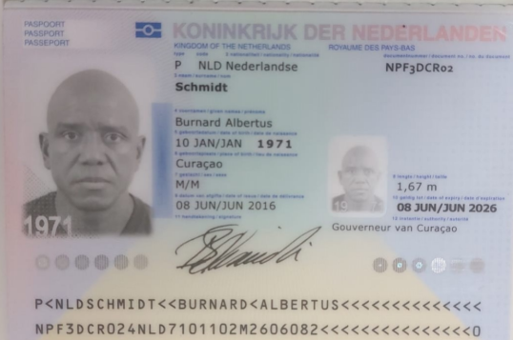
 |  | HOSPEDAJE: HOTEL TRES ALTARES SABANETA

 |  |  | DATOS PARA FACTURA ELECTRÓNICA Nombre: Burnard Albertus Apellido: Schmidt Pasaporte: NPF3DCR02 Teléfono: +599 9 692 6477 e-mail: info@burnard-health-fitness-center.com Dirección: Sta. Rosaweg 937 Ciudad: Willemstad País Curazao

Nombre | BURNARD | Nombre |  | Nombre
Nombre | ALBERTUS | Nombre |  | Nombre
Apellido | SCHMIDT | Apellido |  | Apellido
Apellido |  | Apellido |  | Apellido
Género: . | MASCULINO | Género: . |  | Género: .
Pasaporte | NPF3DCRO2 | Pasaporte |  | Pasaporte
Fecha de nacimiento | 1971-01-10 | Fecha de nacimiento |  | Fecha de nacimiento
Edad | -54 | Edad |  | Edad
Estado civil |  | Estado civil |  | Estado civil
Dirección |  | Dirección
Nacionalidad y domicilio: |  | Nacionalidad y domicilio:
Email: | info@burnard-health-fitness-center.com | Email:
Teléfono |  | Teléfono
Profesión |  | Profesión
RH |  | RH
Seguro |  | Seguro
Peso |  | Peso
Altura |  | Altura
Idioma |  | Idioma

Turismo |  | Turismo

Salud |  | Salud
hombre

CONFIRMACIÓN DE SERVICIOS
